Лист1
Артикул | Фотография | Размеры моделей: | Размер | Наличие | Ваш заказ | Цена | Общая цена | Состав ткани
Viva La DonnaНаличие
www.viva-donna.com
Телефон: +7 (495) 748-61-12 , +7 (499) 558-16-66
E-mail: info@viva-donna.com
ДО36 | 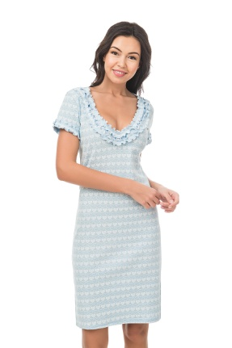 | Сорочка | 44 | 8 |  | 1000 | 0 | 95% хлопок, 5% лайкра
 |  |  | 46 | 5 |  | 1000 | 0
 |  |  | 48 | 8 |  | 1000 | 0
ДО37 | 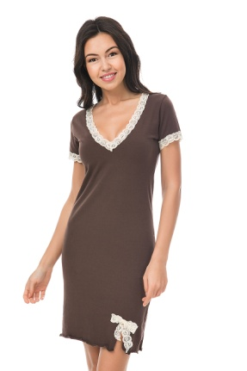 | Сорочка | 44 | 5 |  | 1000 | 0 | 95% хлопок, 5% лайкра
 |  |  | 46 | 5 |  | 1000 | 0
 |  |  | 48 | 6 |  | 1000 | 0
ДО41 | 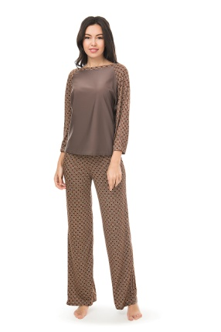 | Домашний костюм | 46 | 3 |  | 1800 | 0 | 95% вискоза, 5% лайкра
 |  |  | 48 | 3 |  | 1800 | 0
ДО41 | 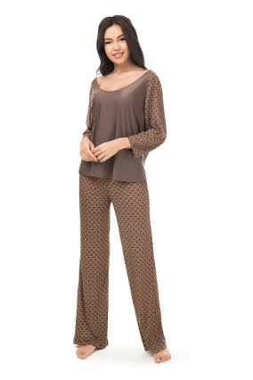 | Домашний костюм | 52 | 5 |  | 1800 | 0 | 95% вискоза, 5% лайкра
ДО42 | 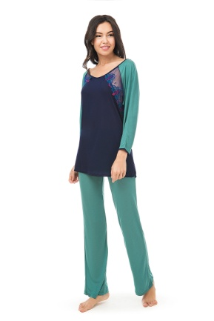 | Домашний костюм | 44 | 9 |  | 1900 | 0 | 65% вискоза, 30% шёлк, 5% лайкра
 |  |  | 46 | 9 |  | 1900 | 0
 |  |  | 48 | 7 |  | 1900 | 0
 |  |  | 50 | 7 |  | 1900 | 0
 |  |  | 52 | 10 |  | 1900 | 0
ДО43 | 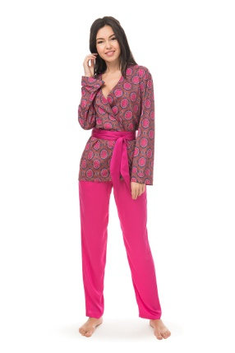 | Пижама | 44 | 8 |  |  | 0 | 60% вискоза, 35% шёлк, 5% лайкра
 |  |  | 46 | 7 |  | 2700 | 0
ДО45 | 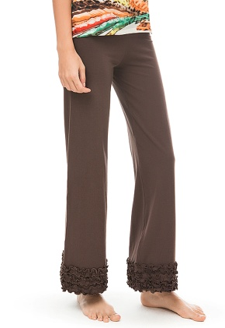 | Домашние брюки | 42 | 4 |  | 900 | 0 | 95% хлопок, 5% лайкра
 |  |  | 44 | 4 |  | 900 | 0
 |  |  | 46 | 3 |  | 900 | 0
 |  |  | 48 | 2 |  | 900 | 0
ДО46 | 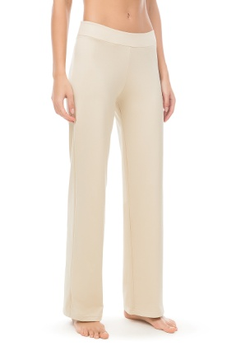 | Домашние брюки | 44 | 5 |  | 800 | 0 | 60% вискоза, 35% полиамид, 5% лайкра
 |  |  | 46 | 5 |  | 800 | 0
 |  |  | 48 | 5 |  | 800 | 0
ДО47 | 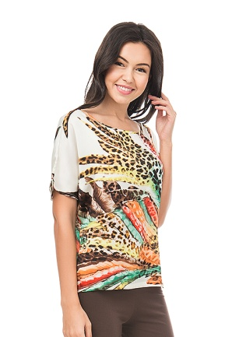 | Домашняя туника | 42 | 8 |  | 700 | 0 | 100% полисэтер
 |  |  | 44 | 13 |  | 700 | 0
 |  |  | 46 | 10 |  | 700 | 0
 |  |  | 48 | 8 |  | 700 | 0
 |  | Общее количество: |  | 0 | Общая сумма заказа: |  | 0

